产线档案
序号 | 产线 | 默认人数 | 归属部门 | 部门 | 备注
01 | 摩电灯4线(德安外包) | 18 | 0812 | 摩电灯4组 | 摩电灯,灯头,操作杆 | 18
02 | PCT专用线 | 20 | 0816 | PCT专用组 |  | 20
03 | Single Line 1 | 2 | 0817 | CELL1组 |  | 2
04 | Single Line 2 | 2 | 0818 | CELL2组 |  | 2
05 | Cell线(德安外包) | 8 | 0819 | 灯头cell1线 |  | 8
11 | CMU线 | 38 | 0811 | CMU组 |  | 38
21 | 发电机4线 | 27 | 0805 | 发电机4组 | 普通电机 | 27
22 | 发电机节拍线 | 14 | 0804 | 发电机3组 |  | 14
31 | 花鼓1线 | 28 | 0802 | HUB发电机1组 | 花鼓 | 28
32 | 花鼓2线 | 27 | 0803 | HUB发电机2组 |  | 27
33 | 花鼓自动线 | 24 | 0822 | 花鼓自动线 |  | 24
99 | 不参与生产计划排产 | 17+9+2+1+3 |  |  | 所有不需要进入排产计划,但在ERP系统需要做生产订单 | 17+9+2+1+3

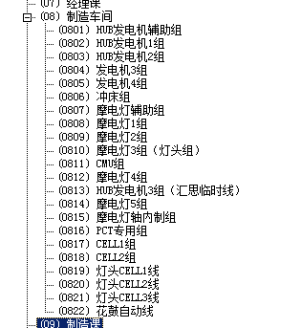

 |  |  |  |  |  | 17
 |  |  |  |  |  | 28
 |  |  |  |  |  | 27
 |  |  |  |  |  | 14
 |  |  |  |  |  | 27
 |  |  |  |  |  | 2
 |  |  |  |  |  | 9

 |  |  |  |  |  | 38
 |  |  |  |  |  | 18

 |  |  |  |  |  | 3
 |  |  |  |  |  | 20
 |  |  |  |  |  | 2
 |  |  |  |  |  | 2
 |  |  |  |  |  | 8

 |  |  |  |  |  | 24

 |  |  |  |  | CNC | 1
 |  |  |  |  | 合计 | 240

